Use_Case
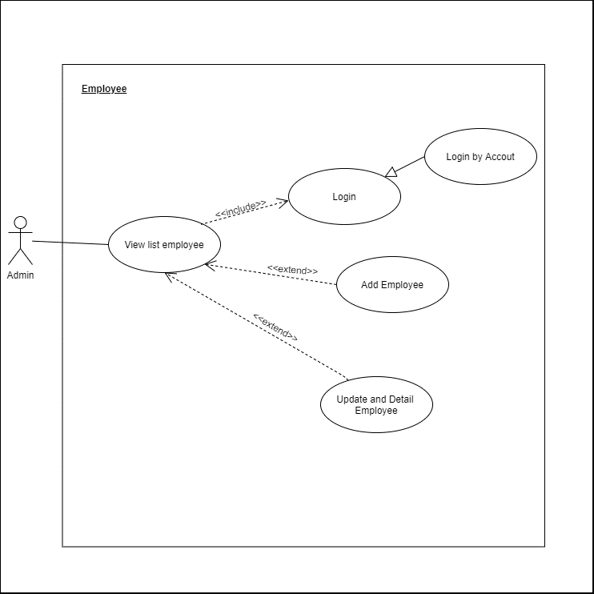
6.4.3 Thêm mới nhân viên
6.4.2 Xem và chỉnh sửa thông tin chi tiết nhân viên

Class_Diagram
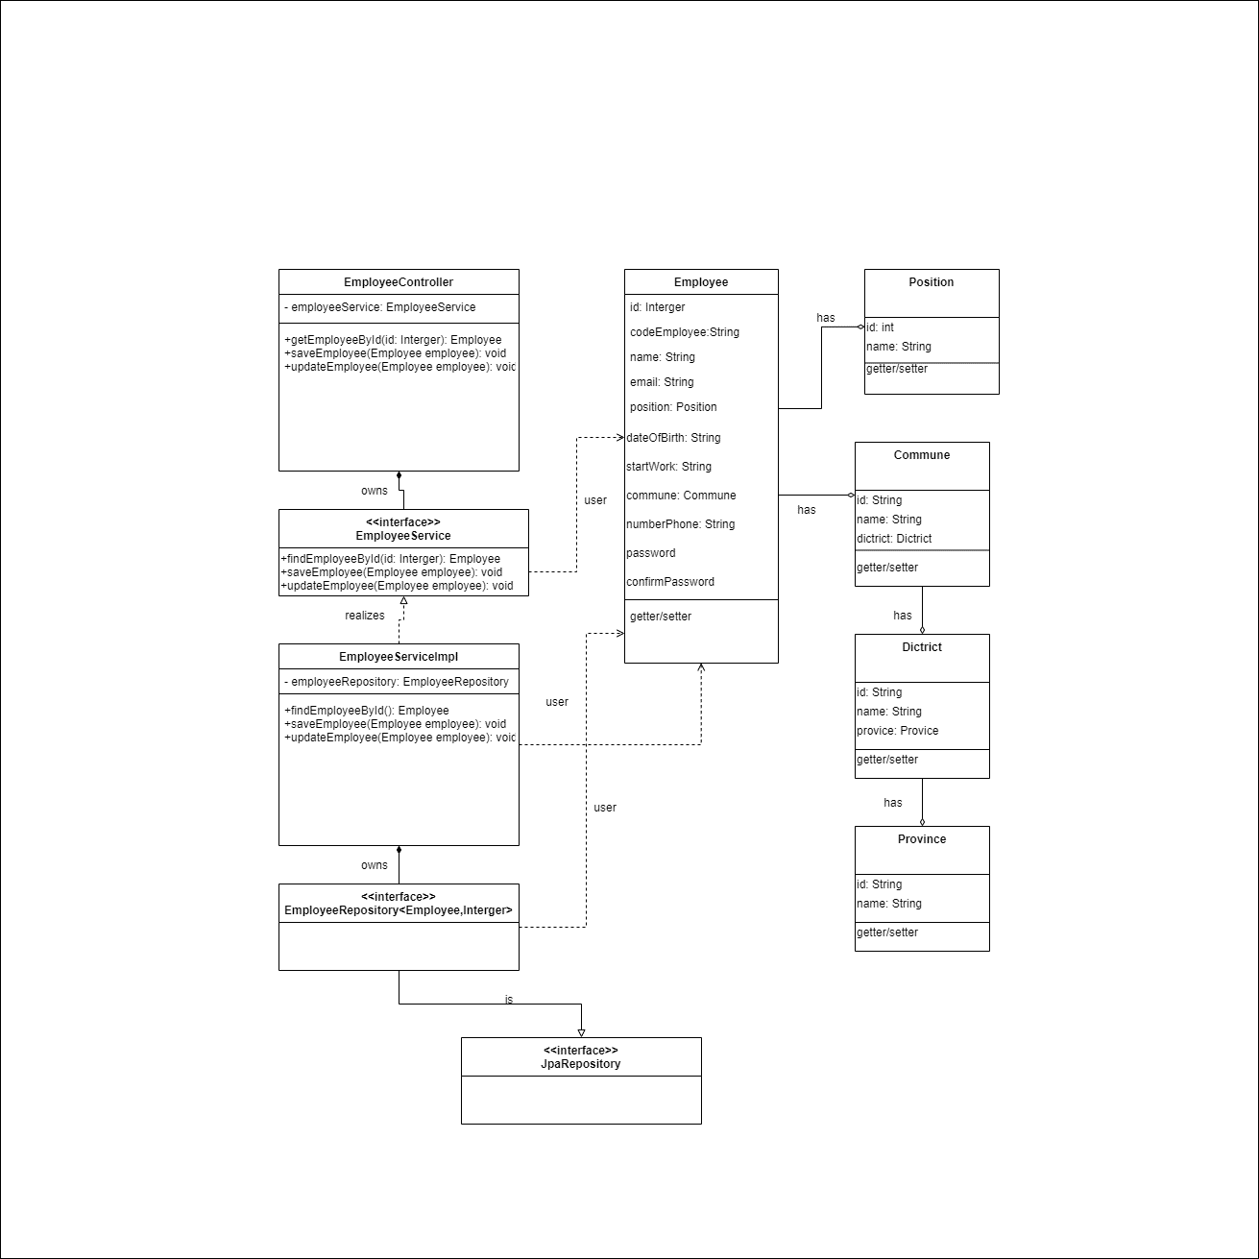
6.4.3 Thêm mới nhân viên
6.4.2 Xem và chỉnh sửa thông tin chi tiết nhân viên

Sequence_Diagram
6.4.3 Thêm mới nhân viên
6.4.2 Xem và chỉnh sửa thông tin chi tiết nhân viên
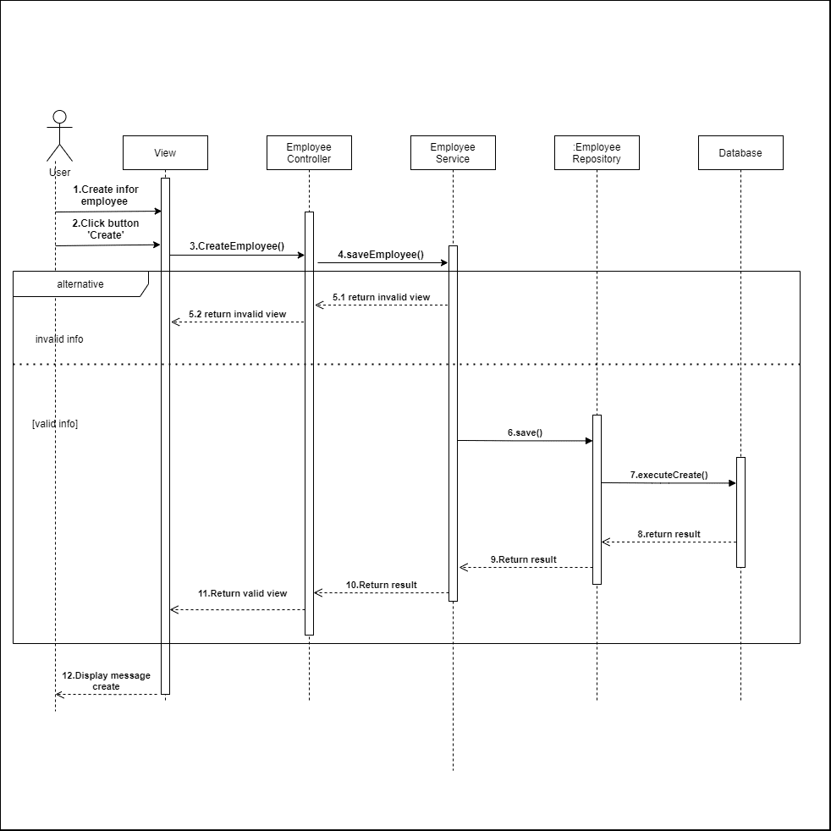

 | 6.4.3 Thêm mới nhân viên


 | 6.4.2 Chỉnh sửa nhân viên

